Sheet1
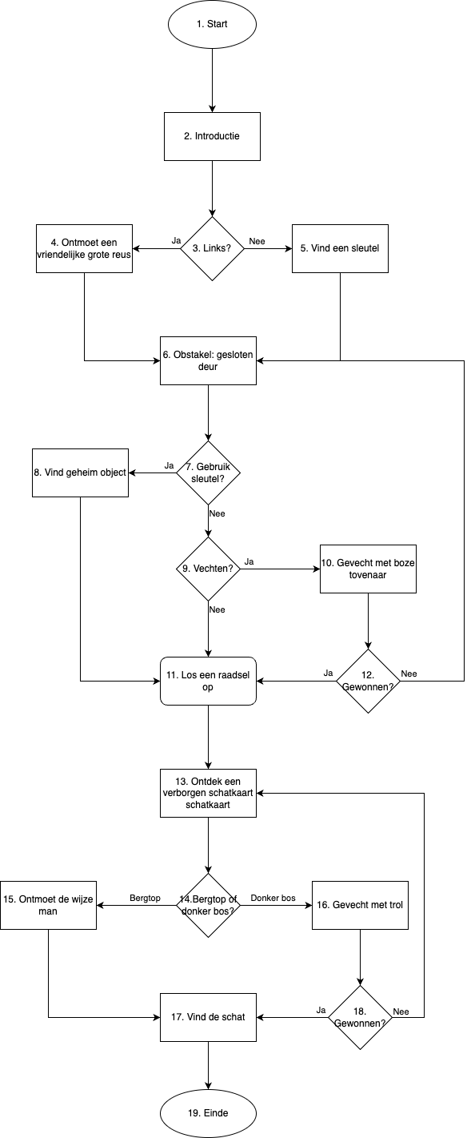
Stap | Scenario | Uitkomst
1 | Start --> Ga naar stap 2.
2 | Introductie --> Introdctie verhaal à Ga naar stap 3
3 | Links of Recht?
3A | Ga links --> stap 4
3B | Ga rechts --> stap 5
4 | Ontmoet een GVR --> stap 6
5 | Vind een sleutel --> stap 6
6 | Obstakel, gesloten deur --> stap 7
7 | Gebruik sleutel
7A | Nee --> stap 8
7B | Ja --> stap 9
8 | Vind een geheim object --> stap 11
9 | Vechten
9A | Ja --> stap 10
9B | Nee --> stap 11
10 | Gevecht met boze tovenaar --> stap 12
11 | Los een raadsel op --> stap 13
12 | Gevecht met boze tovenaar gewonnen?
12A | Ja --> stap 11
12B | Nee --> stap 8
13 | Ontdek een verborgen schatkaart
14 | Bergtop of donker bos?
14A | bergtop --> stap 15
14B | donker bos --> stap 16
15 | Ontmoet een wijze man --> stap 17
16 | gevecht met een trol --> stap 18
17 | Vind de schat
18 | Gevecht met trol gewonnen?
18A | Ja --> stap 17
18B | Nee --> stap 13
19 | Einde

